一般前売り
 | 福井ユナイテッドＦＣ |  |  | VS | 大宮アルディージャ
 |  | （福井県代表） |  |  |  | （埼玉県代表）

日 時 |  | 5月26日（日） 13時kickoff |  |  | （開場 11時）
場 所 |  | テクノポート福井スタジアム

注文書 ５月23日(木）締切
 | 氏名
 | 携帯番号
 | 支払金額 |  | 0

席種(エリア指定） |  |  | 当日価格 | 前売価格 | 注文数 | 金額 | 備考
SA席 |  | 右側（アウェイ） | 2,000 | 1,500 |  | 0
 |  | 左側（ホーム） |  |  |  | 0
ゴール裏一般 |  | 右側（アウェイ） | 1,500 | 1,000 |  | 0
 |  | 左側（ホーム） |  |  |  | 0
ゴール裏高校 |  | 右側（アウェイ） | 1,000 | 800 |  | 0
 |  | 左側（ホーム） |  |  |  | 0
ゴール裏小中 |  | 右側（アウェイ） | 700 | 500 |  | 0
 |  | 左側（ホーム） |  |  |  | 0

販売期間 | ５月14日（火）～ ５月23日（木）まで
 | これ以降は、前売り価格での販売はいたしかねます。
申込方法 | 注文書を下記アドレスへメール送付 （電話での受付はいたしません）
 | 申込先アドレス |  | info@fukui-fa.com
受渡方法 | 当日１０時半より、会場チケット売場にて代金引換
支払方法 | 現金のみ
注意事項 | エリア指定されておりますので、左右の移動はできません。

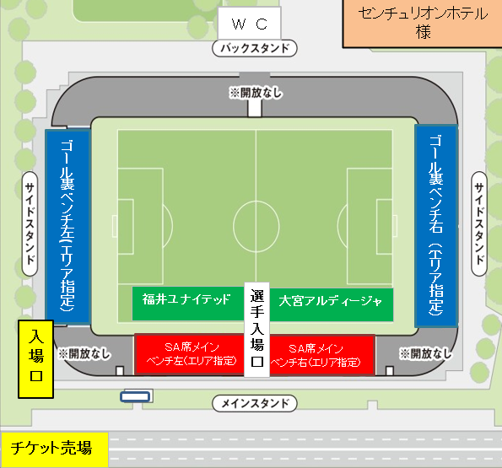

問合せ先： |  | 福井県サッカー協会事務局 |  |  |  | 0776-28-2990
申 込 先： |  | info@fukui-fa.com
その他チケット販売所
福井新聞お客様サービズセンター・オザキスポーツ各店舗・テクノポート福井総合公園管理事務所
オンライン販売 |  | ぴあ・ローソン・イープラス・CNプレイガイド

